Hoja1
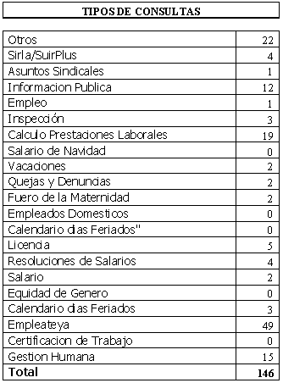
REPUBLICA DOMINICANA
MINISTERIO DE TRABAJO
“Año de la Superación del Analfabetismo”

OFICINA DE ACCESO A LA INFORMACION PUBLICA
(OAI)

Estadísticas Marzo 2014
TOTAL DE CASOS ATENDIDOS
F | 64
M | 82
TOTAL | 146

DETALLE DE CASOS ATENDIDOS
Otros | 22
Sirla/SuirPlus | 4
Asuntos Sindicales | 1
Informacion Publica | 12
Empleo | 1
Inspección | 3
Calculo Prestaciones Laborales | 19
Salario de Navidad | 0
Vacaciones | 2
Quejas y Denuncias | 2
Fuero de la Maternidad | 2
Empleados Domesticos | 0
Calendario dias Feriados" | 0
Licencia | 5
Calculo Prestaciones Laborales por quiebra empresa | 0
Calculo Prestaciones Laborales por renuncia | 0
Resoluciones de Salarios | 4
Salario | 2
Equidad de Genero | 0
Calendario dias Feriados | 3
Empleateya | 49
Prestaciones laborales por venta empresa | 0
Certificacion de Trabajo | 0
Gestion Humana | 15
Higiene y Seguridad | 0
 | 146

